Car_Build
 | ESTIMATATION COST FOR 1 CAR ( Price for at least 15 unit order ) |  |  | Estimate Effort Cost | 3,000,000 | Total Price |  | 16,802,000
STT | Node | Description | Picture | Quanlity | Price | Total | Ref Link | Note
1 | Actuator Node | 12V DC Motor with Encoder | 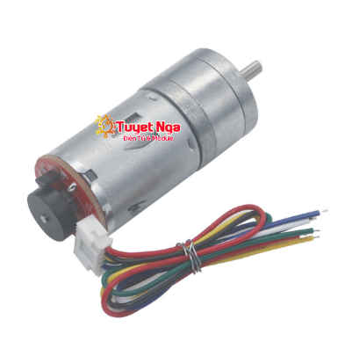 | 185,000 | 1 | 185,000 | GA25-370 Encoder Động Cơ Giảm Tốc 1360rpm – ĐIỆN TỬ TUYẾT NGA (dientutuyetnga.com)
2 |  | BTS7960 43A High-Power Motor Driver | 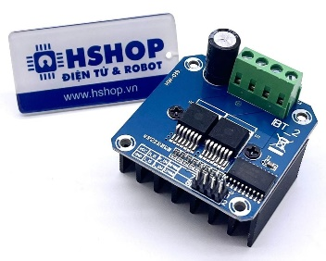 | 76,000 | 1 | 76,000 | Mạch điều khiển động cơ DC BTS7960 43A High-power Motor Driver – Hshop.vn
3 |  | Mạch Giảm Áp DC-DC Buck XL4015 5A Có Chỉnh Dòng | 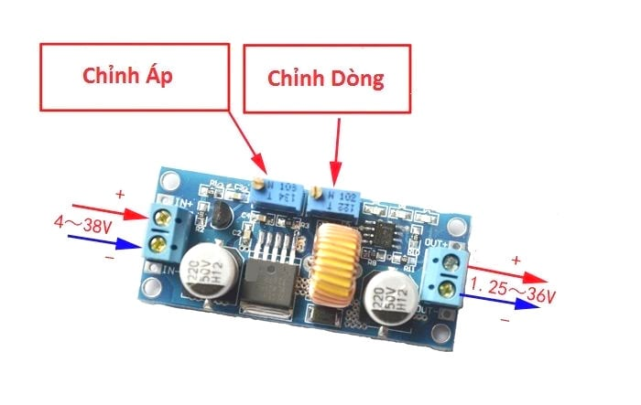 | 42,000 | 3 | 126,000 | Mạch giảm áp DC-DC Buck XL4015 5A có chỉnh dòng – Hshop.vn
4 |  | Digital RC Servo LD-20MG | 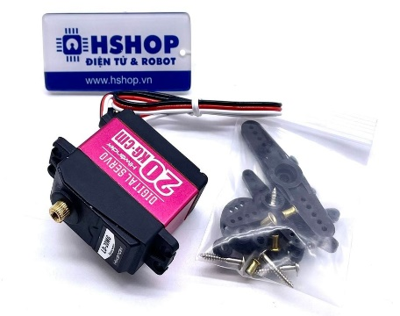 | 395,000 | 1 | 395,000 | Động cơ Digital RC Servo LD-20MG – Hshop.vn
5 | Wifi Node | Kit RF Thu Phát Wifi Ble NodeMCU Lua ESP32 38 chân TypeC (nhỏ) | 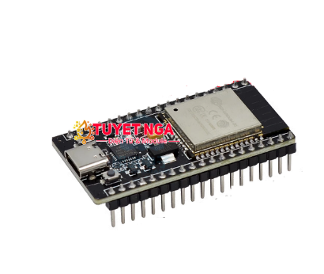 | 135,000 | 1 | 135,000 | Kit RF Thu Phát Wifi Ble NodeMCU Lua ESP32 38 chân TypeC (nhỏ) – ĐIỆN TỬ TUYẾT NGA (dientutuyetnga.com)
6 |  | Màn Hình Oled 1.3 Inch Giao Tiếp I2C | 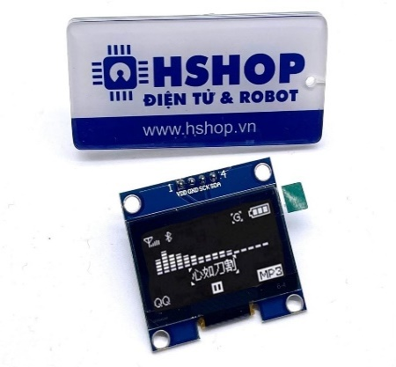 | 89,000 | 1 | 89,000 | Màn hình Oled 1.3 inch giao tiếp I2C – Hshop.vn
7 |  | Kit STM32F103C8T6 | 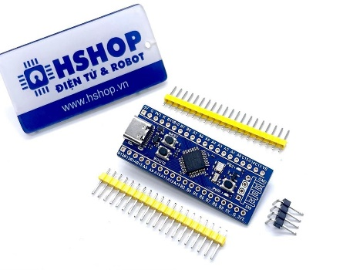 | 60,000 | 2 | 120,000 | https://hshop.vn/products/kit-ra-chon-stm32f103c8t6
8 | Sensor Node | VL53L1X Laser Distance ToF Sensor GY-53L1 | 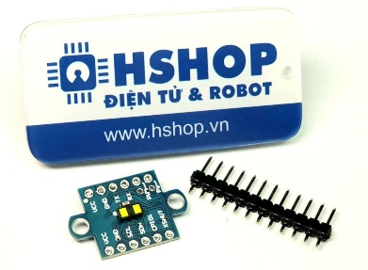 | 299,000 | 4 | 1,196,000 | https://hshop.vn/products/cam-bien-khoang-cach-vl53l1x-laser-distance-tof-sensor-gy-53l1
9 |  | Cảm biến 10 bậc tự do GY-91 MPU9250 + BMP280 10DO | 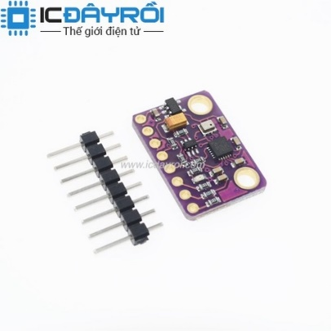 | 295,000 | 1 | 295,000 | Cảm biến 10 bậc tự do GY-91 MPU9250 + BMP280 10DOF (icdayroi.com)
10 |  | Cảm biến dòng MCU-219 INA219 I2C | 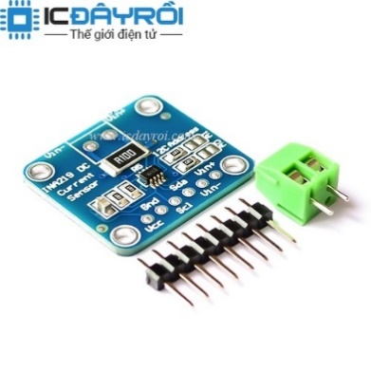 | 55,000 | 1 | 55,000 | Cảm biến dòng MCU-219 INA219 I2C (icdayroi.com)
11 | Car Body | Gateway Board Including Can Tranciver |  | 2,000,000 | 1 | 2,000,000
12 |  | Car Body Design And Wiring |  | 3,000,000 | 1 | 3,000,000
13 |  | Onroad 1/10 Hsp RTR | 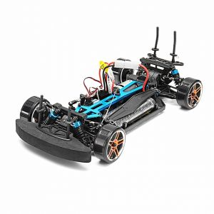 | 2,320,000 | 1 | 2,320,000 | http://cafexemohinh.com/onroad-1/10-hsp-rtr-id13.html#prettyPhoto
14 | Battery and chager | Pin Sạc Lipo Rechargeable Battery Lion Power 11.1VDC 1500mAh 3S 35C XT60 | 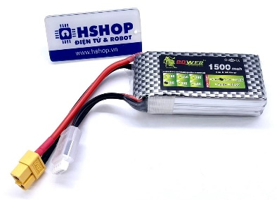 | 145,000 | 1 | 145,000 | Pin sạc 18650 Li-ion rechargeable battery Panasonic NCR18650GA 3.7V 35 – Hshop.vn
15 |  | Bộ Sạc Cân Bằng Pin Lipo Battery Balance Charger B3 20W 2S-3S HotRC | 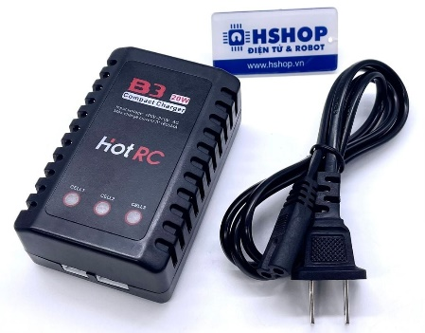 | 165,000 | 1 | 165,000 | https://hshop.vn/products/bo-sac-can-bang-pin-lipo-battery-balance-charger-b3-20w-2s-3s-hotrc
16 | AI Node | Combo Jetson Nano 2GB | 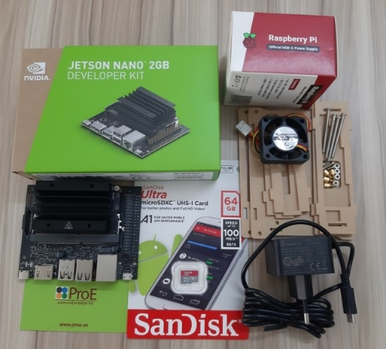 | 2,800,000 | 1 | 2,800,000 | https://www.proe.vn/combo-jetson-nano-2gb
17 |  | IMX219-170 Camera | 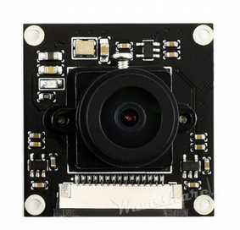 | 700,000 | 1 | 700,000 | IMX219-170 Camera | Điện tử ProE

